はじめてのエクセル
会議予定 | ←文字列は左揃え
100 | ←数字は右揃え
=10+20 | ←文字列扱いしたい場合は先頭に’（一重引用符）をつける
 | ※セルを変数と見立てて、数式を組むン
10 | 30 | ←実行結果が表示される
20 |  | ※数式バーに入力状態が表示される

練習 | 練習 | 練習 | 練習 |  |  | 仕入数 | 売上数 | 在庫数 | 日時 | 午前 | 午後
練習 |  |  | → [Ctrl] ＋ [R] |  | 商品A | 100 | 65 | 35 | 2023-04-01 | 会議
練習 |  |  |  |  | 商品B | 100 | 95 | 5 | 2023-04-02 |  | 会議
練習 | ↓ [Ctrl] ＋ [D] |  |  |  | 商品C | 120 | 100 | 20 | 2023-04-03 | 福岡出張
 |  |  |  |  | 商品D | 150 | 95 | 55
1 | 営業１課 | 1 | 日
1 | 営業２課 | 2 | 月
1 | 営業３課 | 3 | 火
1 | 営業４課 | 4 | 水 |  | ※画像の簡単なスクリーンショット
 |  |  | ↓参照 |  | 「Winマーク」+「Shift」+「ｓ」
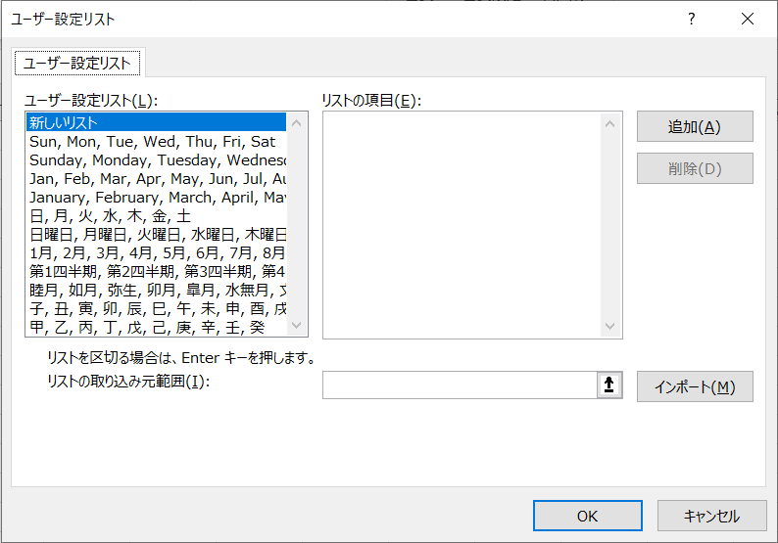
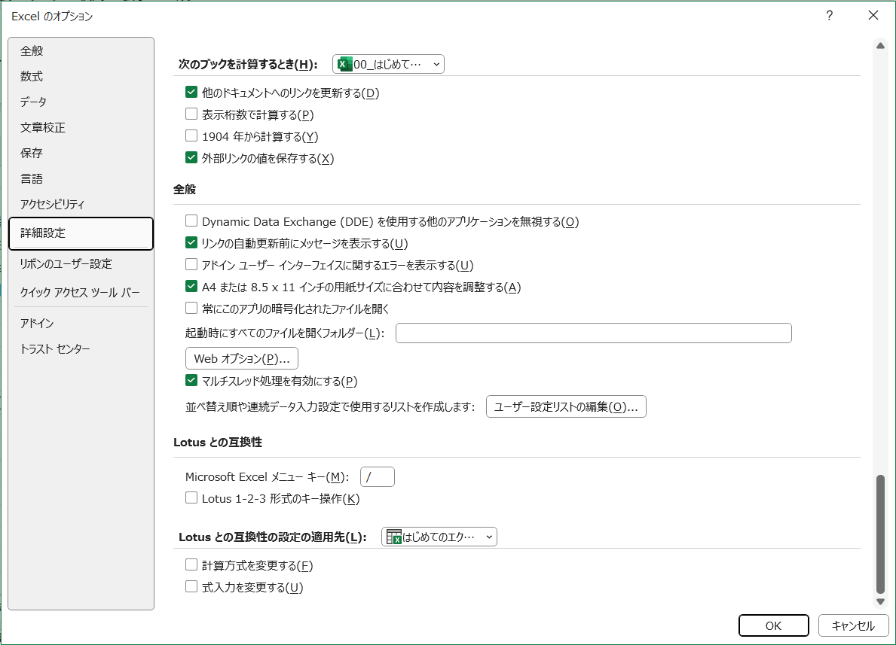
オプションの設定場所

●平日シフト |  |  |  | ●休日シフト
曜日 | 午前 | 午後 |  | 曜日 | 午前 | 午後
月 | 田中 | 近藤 |  | 土 | 山本 | 近藤
水 | 清水 | 田中 |  | 日 | 田中 | 清水
金 | 近藤 | 山本

はじめてのエクセル (2)
会議予定 | ←文字列は左揃え
100 | ←数字は右揃え
=10+20 | ←文字列扱いしたい場合は先頭に’（一重引用符）をつける
 | ※セルを変数と見立てて、数式を組むン
10 | 30 | ←実行結果が表示される
20 |  | ※数式バーに入力状態が表示される

練習 | 練習 | 練習 | 練習 |  |  | 仕入数 | 売上数 | 在庫数 | 日時 | 午前 | 午後
練習 |  |  | → [Ctrl] ＋ [R] |  | 商品A | 100 | 65 | 35 | 2023-04-01 | 会議
練習 |  |  |  |  | 商品B | 100 | 95 | 5 | 2023-04-02 |  | 会議
練習 | ↓ [Ctrl] ＋ [D] |  |  |  | 商品C | 120 | 100 | 20 | 2023-04-03 | 福岡出張
 |  |  |  |  | 商品D | 150 | 95 | 55
1 | 営業１課 | 1 | 日
1 | 営業２課 | 2 | 月
1 | 営業３課 | 3 | 火
1 | 営業４課 | 4 | 水 |  | ※画像の簡単なスクリーンショット
 |  |  | ↓参照 |  | 「Winマーク」+「Shift」+「ｓ」

オプションの設定場所

●平日シフト |  |  |  | ●休日シフト
曜日 | 午前 | 午後 |  | 曜日 | 午前 | 午後
月 | 田中 | 近藤 |  | 土 | 山本 | 近藤
水 | 清水 | 田中 |  | 日 | 田中 | 清水
金 | 近藤 | 山本

